Sheet2
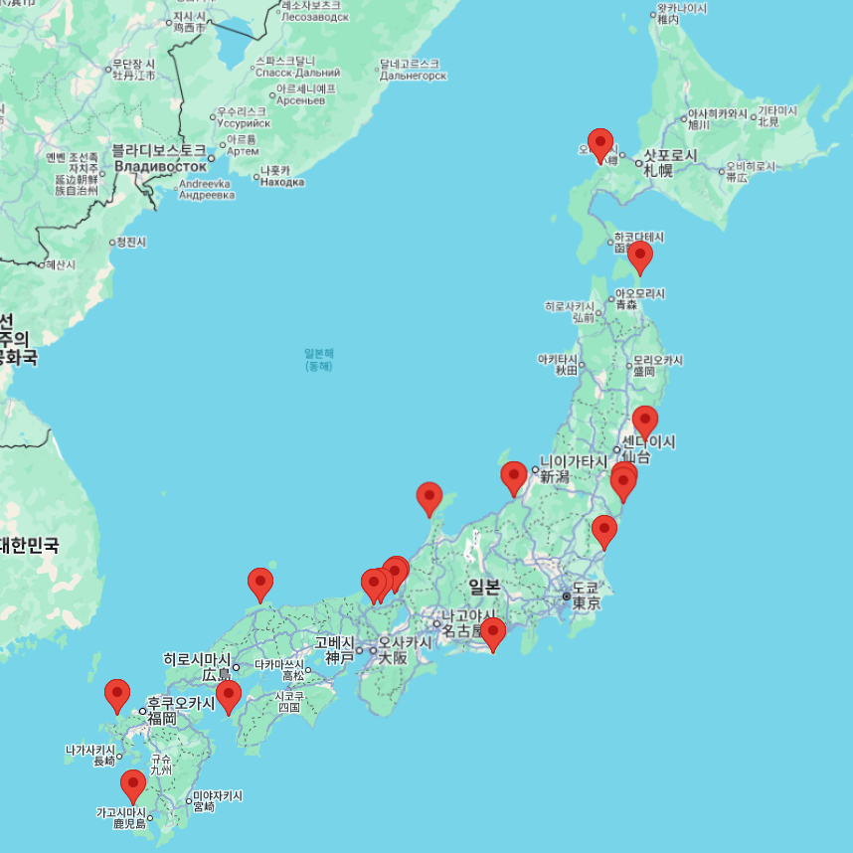
 | 이름 | 유형 | 상태 | 위치 | 기준 출력 [MW] | 총 전기 출력 [MW] | 최초 계통 연결 | 위도 | 경도
FUGEN ATR | 후겐 ATR | HWLWR | 영구 정지 | 쓰루가 | 148 | 165 | 1978-07-29
FUKUSHIMA-DAIICHI-1 | 후쿠시마 제1-1 | BWR | 영구 정지 | 오쿠마 마치 | 439 | 460 | 1970-11-17 | 37.42124756 | 141.03278905
FUKUSHIMA-DAIICHI-2 | 후쿠시마 제1-2 | BWR | 영구 정지 | 오쿠마 마치 | 760 | 784 | 1973-12-24 | 37.42124756 | 141.03278905
FUKUSHIMA-DAIICHI-3 | 후쿠시마 제1-3 | BWR | 영구 정지 | 오쿠마 마치 | 760 | 784 | 1974-10-26 | 37.42124756 | 141.03278905
FUKUSHIMA-DAIICHI-4 | 후쿠시마 제1-4 | BWR | 영구 정지 | 오쿠마 마치 | 760 | 784 | 1978-02-24 | 37.42124756 | 141.03278905
FUKUSHIMA-DAIICHI-5 | 후쿠시마 제1-5 | BWR | 영구 정지 | 오쿠마 마치 | 760 | 784 | 1977-09-22 | 37.42124756 | 141.03278905
FUKUSHIMA-DAIICHI-6 | 후쿠시마 제1-6 | BWR | 영구 정지 | 오쿠마 마치 | 1067 | 1100 | 1979-05-04 | 37.42124756 | 141.03278905
FUKUSHIMA-DAINI-1 | 후쿠시마 제2-1 | BWR | 영구 정지 | 나라하 마치 | 1067 | 1100 | 1981-07-31 | 37.316638582 | 141.02494749
FUKUSHIMA-DAINI-2 | 후쿠시마 제2-2 | BWR | 영구 정지 | 나라하 마치 | 1067 | 1100 | 1983-06-23 | 37.316638582 | 141.02494749
FUKUSHIMA-DAINI-3 | 후쿠시마 제2-3 | BWR | 영구 정지 | 나라하 마치 | 1067 | 1100 | 1984-12-14 | 37.316638582 | 141.02494749
FUKUSHIMA-DAINI-4 | 후쿠시마 제2-4 | BWR | 영구 정지 | 나라하 마치 | 1067 | 1100 | 1986-12-17 | 37.316638582 | 141.02494749
GENKAI-1 | 겐카이-1 | PWR | 영구 정지 | 겐카이초 | 529 | 559 | 1975-02-14 | 33.512867987 | 129.84098668
GENKAI-2 | 겐카이-2 | PWR | 영구 정지 | 겐카이초 | 529 | 559 | 1980-06-03 | 33.512867987 | 129.84098668
GENKAI-3 | 겐카이-3 | PWR | 운전 중 | 겐카이초 | 1127 | 1180 | 1993-06-15 | 33.512867987 | 129.84098668
GENKAI-4 | 겐카이-4 | PWR | 운전 중 | 겐카이초 | 1127 | 1180 | 1996-11-12 | 33.512867987 | 129.84098668
HAMAOKA-1 | 하마오카-1 | BWR | 영구 정지 | 오마에자키 시 | 515 | 540 | 1974-08-13 | 34.6276201 | 138.14458884
HAMAOKA-2 | 하마오카-2 | BWR | 영구 정지 | 오마에자키 시 | 806 | 840 | 1978-05-04 | 34.6276201 | 138.14458884
HAMAOKA-3 | 하마오카-3 | BWR | 운전 중지 | 오마에자키 시 | 1056 | 1100 | 1987-01-20 | 34.6276201 | 138.14458884
HAMAOKA-4 | 하마오카-4 | BWR | 운전 중지 | 오마에자키 시 | 1092 | 1137 | 1993-01-27 | 34.6276201 | 138.14458884
HAMAOKA-5 | 하마오카-5 | BWR | 운전 중지 | 오마에자키 시 | 1325 | 1380 | 2004-04-30 | 34.6276201 | 138.14458884
HIGASHI DORI-1 (TOHOKU) | 히가시도리-1 (도호쿠) | BWR | 운전 중지 | 히가시도리 무라 | 1067 | 1100 | 2005-03-09 | 41.188391444 | 141.38996634
IKATA-1 | 이카타-1 | PWR | 영구 정지 | 이카타초 | 538 | 566 | 1977-02-17 | 33.483777614 | 132.30368631
IKATA-2 | 이카타-2 | PWR | 영구 정지 | 이카타초 | 538 | 566 | 1981-08-19 | 33.483777614 | 132.30368631
IKATA-3 | 이카타-3 | PWR | 운전 중 | 이카타초 | 846 | 890 | 1994-03-29 | 33.483777614 | 132.30368631
JPDR | JPDR | BWR | 영구 정지 | 도카이무라 | 12 | 13 | 1963-10-26
KASHIWAZAKI KARIWA-1 | 가시와자키 카리와-1 | BWR | 운전 중지 | 가시와자키 시 | 1067 | 1100 | 1985-02-13 | 37.427071318 | 138.59405034
KASHIWAZAKI KARIWA-2 | 가시와자키 카리와-2 | BWR | 운전 중지 | 가시와자키 시 | 1067 | 1100 | 1990-02-08 | 37.427071318 | 138.59405034
KASHIWAZAKI KARIWA-3 | 가시와자키 카리와-3 | BWR | 운전 중지 | 가시와자키 시 | 1067 | 1100 | 1992-12-08 | 37.427071318 | 138.59405034
KASHIWAZAKI KARIWA-4 | 가시와자키 카리와-4 | BWR | 운전 중지 | 가시와자키 시 | 1067 | 1100 | 1993-12-21 | 37.427071318 | 138.59405034
KASHIWAZAKI KARIWA-5 | 가시와자키 카리와-5 | BWR | 운전 중지 | 가시와자키 시 | 1067 | 1100 | 1989-09-12 | 37.427071318 | 138.59405034
KASHIWAZAKI KARIWA-6 | 가시와자키 카리와-6 | BWR | 운전 중지 | 가시와자키 시 | 1315 | 1356 | 1996-01-29 | 37.427071318 | 138.59405034
KASHIWAZAKI KARIWA-7 | 가시와자키 카리와-7 | BWR | 운전 중지 | 가시와자키 시 | 1315 | 1356 | 1996-12-17 | 37.427071318 | 138.59405034
MIHAMA-1 | 미하마-1 | PWR | 영구 정지 | 미하마 | 320 | 340 | 1970-08-08 | 35.702244987 | 135.96389544
MIHAMA-2 | 미하마-2 | PWR | 영구 정지 | 미하마 | 470 | 500 | 1972-04-21 | 35.702244987 | 135.96389544
MIHAMA-3 | 미하마-3 | PWR | 운전 중 | 미하마 | 780 | 826 | 1976-02-19 | 35.702244987 | 135.96389544
MONJU | 몬주 | FBR | 영구 정지 | 쓰루가 | 246 | 280 | 1995-08-29
OHI-1 | 오이-1 | PWR | 영구 정지 | 오이 | 1120 | 1175 | 1977-12-23 | 35.538533344 | 135.65340019
OHI-2 | 오이-2 | PWR | 영구 정지 | 오이 | 1120 | 1175 | 1978-10-11 | 35.538533344 | 135.65340019
OHI-3 | 오이-3 | PWR | 운전 중 | 오이 | 1127 | 1180 | 1991-06-07 | 35.538533344 | 135.65340019
OHI-4 | 오이-4 | PWR | 운전 중 | 오이 | 1127 | 1180 | 1992-06-19 | 35.538533344 | 135.65340019
OHMA | 오마 | BWR | 건설 중 | 오마 | 1328 | 1383 | -
ONAGAWA-1 | 오나가와-1 | BWR | 영구 정지 | 오나가와, 이시노마키 | 498 | 524 | 1983-11-18 | 38.399793217 | 141.50099819
ONAGAWA-2 | 오나가와-2 | BWR | 운전 중 | 오나가와, 이시노마키 | 796 | 825 | 1994-12-23 | 38.399793217 | 141.50099819
ONAGAWA-3 | 오나가와-3 | BWR | 운전 중지 | 오나가와, 이시노마키 | 796 | 825 | 2001-05-30 | 38.399793217 | 141.50099819
SENDAI-1 | 센다이-1 | PWR | 운전 중 | 사쓰마센다이 | 846 | 890 | 1983-09-16 | 31.829164901 | 130.19181537
SENDAI-2 | 센다이-2 | PWR | 운전 중 | 사쓰마센다이 | 846 | 890 | 1985-04-05 | 31.829164901 | 130.19181537
SHIKA-1 | 시카-1 | BWR | 운전 중지 | 시카 마치 | 505 | 540 | 1993-01-12 | 37.061041362 | 136.72639616
SHIKA-2 | 시카-2 | BWR | 운전 중지 | 시카 마치 | 1108 | 1206 | 2005-07-04 | 37.061041362 | 136.72639616
SHIMANE-1 | 시마네-1 | BWR | 영구 정지 | 마쓰에 | 439 | 460 | 1973-12-02 | 35.538256503 | 133.00141922
SHIMANE-2 | 시마네-2 | BWR | 운전 중 | 마쓰에 | 789 | 820 | 1988-07-11 | 35.538256503 | 133.00141922
SHIMANE-3 | 시마네-3 | BWR | 건설 중 | 마쓰에 | 1325 | 1373 | - | 35.538256503 | 133.00141922
TAKAHAMA-1 | 다카하마-1 | PWR | 운전 중 | 다카하마 | 780 | 826 | 1974-03-27 | 35.521508775 | 135.50673099
TAKAHAMA-2 | 다카하마-2 | PWR | 운전 중 | 다카하마 | 780 | 826 | 1975-01-17 | 35.521508775 | 135.50673099
TAKAHAMA-3 | 다카하마-3 | PWR | 운전 중 | 다카하마 | 830 | 870 | 1984-05-09 | 35.521508775 | 135.50673099
TAKAHAMA-4 | 다카하마-4 | PWR | 운전 중 | 다카하마 | 830 | 870 | 1984-11-01 | 35.521508775 | 135.50673099
TOKAI-1 | 도카이-1 | GCR | 영구 정지 | 도카이무라 | 137 | 166 | 1965-11-10 | 36.466464238 | 140.60666254
TOKAI-2 | 도카이-2 | BWR | 운전 중지 | 도카이무라 | 1060 | 1100 | 1978-03-13 | 36.466464238 | 140.60666254
TOMARI-1 | 도마리-1 | PWR | 운전 중지 | 도마리 마을 | 550 | 579 | 1988-12-06 | 43.03593136 | 140.51411953
TOMARI-2 | 도마리-2 | PWR | 운전 중지 | 도마리 마을 | 550 | 579 | 1990-08-27 | 43.03593136 | 140.51411953
TOMARI-3 | 도마리-3 | PWR | 운전 중지 | 도마리 마을 | 866 | 912 | 2009-03-20 | 43.03593136 | 140.51411953
TSURUGA-1 | 쓰루가-1 | BWR | 영구 정지 | 쓰루가 시 | 340 | 357 | 1969-11-16 | 35.750258632 | 136.02107212
TSURUGA-2 | 쓰루가-2 | PWR | 운전 중지 | 쓰루가 시 | 1108 | 1160 | 1986-06-19 | 35.750258632 | 136.02107212

출처: https://agora.ex.nii.ac.jp/earthquake/201103-eastjapan/energy/electrical-japan/type/3.html.ja
출처: https://pris.iaea.org/PRIS/CountryStatistics/CountryDetails.aspx?current=JP

